BUG-1
номер ID | Проєкт | Категорія | Рівень доступу | Дата реєстрації | Дата зміни
1 | https://www.automationexercise.com/ | верстка | загальний | 2025-11-29 | 2025-11-29
Тестувальник | Онищенко КНТ-122 | Пріорітет | низький | Серйозність | незначна
Відтворюваність | постійно | Статус | надіслано | Резолюція | відкритий
Платформа | Браузер Edge, 143.0.3650.80 | Операційна система | Windows | Версія ОС | 10 22H2
Тема | Відсутність головного меню при меншій роздільній здатності
Опис | Коли роздільна здатність екрану зменшується, то головне меню не згортається
Кроки для відстворення | 1. Зайти на сайт 2. Зменшити роздільну здатність екрану
Фактичний результат | Головне меню не згортається
Очікуваний результат | Головне меню має згорнутися
Додаткова інформація
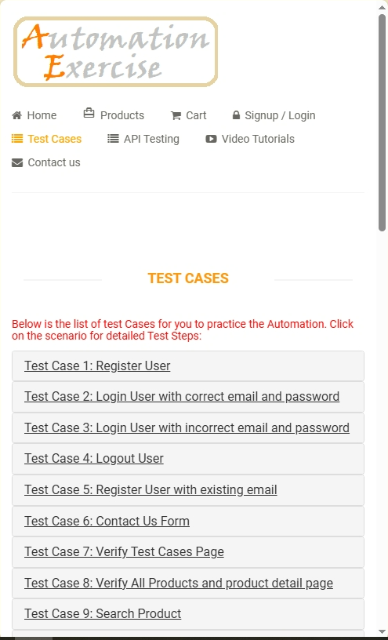
Прикріплені файли

BUG-2
номер ID | Проєкт | Категорія | Рівень доступу | Дата реєстрації | Дата зміни
2 | https://www.automationexercise.com/ | верстка | загальний | 2025-11-29 | 2025-11-29
Тестувальник | Онищенко КНТ-122 | Пріорітет | середній | Серйозність | тривіальна
Відтворюваність | іноді | Статус | надіслано | Резолюція | відкритий
Платформа | Браузер Edge, 143.0.3650.80 | Операційна система | Windows | Версія ОС | 10 22H2
Тема | Неправильне відображення блоків сітки товарів при розгорнутому розширенні
Опис | Коли переглядається меню товарів, деякі блоки пропущені при відображенні
Кроки для відстворення | 1. Зайти на сайт 2. Зайти на сторінку товарів
Фактичний результат | Блоки сайтів пропущені у сітці
Очікуваний результат | Сітка має бути однаковою для всіх блоків
Додаткова інформація
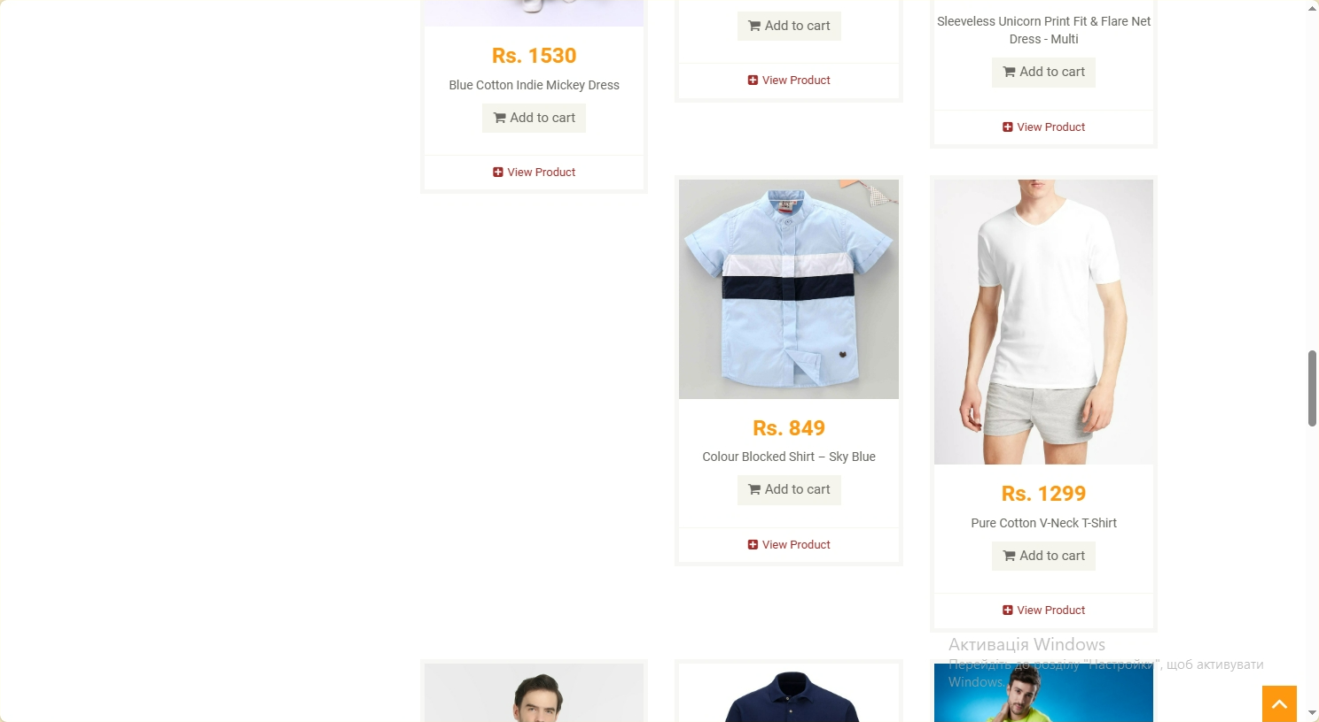
Прикріплені файли

BUG-3
номер ID | Проєкт | Категорія | Рівень доступу | Дата реєстрації | Дата зміни
3 | https://www.automationexercise.com/ | верстка | загальний | 2025-11-29 | 2025-11-29
Тестувальник | Онищенко КНТ-122 | Пріорітет | низький | Серйозність | тривіальна
Відтворюваність | постійно | Статус | надіслано | Резолюція | відкритий
Платформа | Браузер Edge, 143.0.3650.80 | Операційна система | Windows | Версія ОС | 10 22H2
Тема | Відсутність виділення категорії при обраній категорії на сторінці товарів
Опис | Коли обрана категорія товарів на сторінці товарів, вона ніяк не виділена в меню
Кроки для відстворення | 1. Зайти на сайт 2. Зайти на сторінку товарів 3. Обрати категорію товарів
Фактичний результат | Категорія відкрита, але не обрана в меню
Очікуваний результат | Категорія виділена кольором або зміною стилів тексту
Додаткова інформація
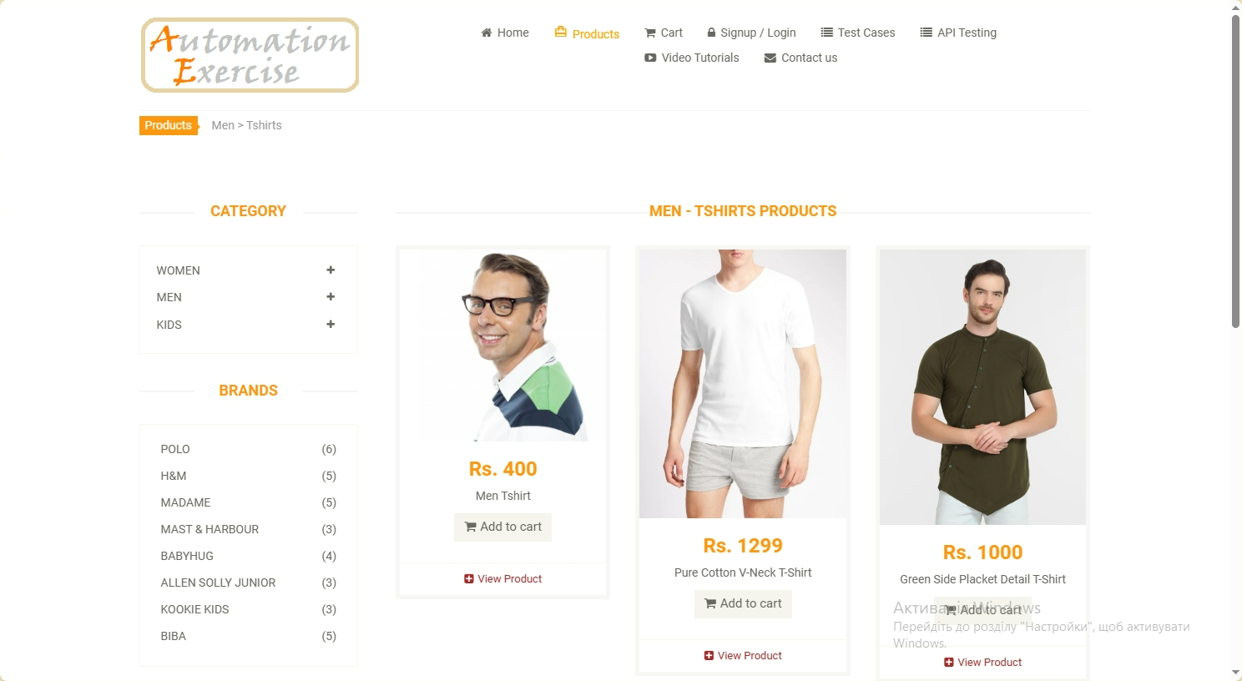
Прикріплені файли

BUG-4
номер ID | Проєкт | Категорія | Рівень доступу | Дата реєстрації | Дата зміни
4 | https://www.automationexercise.com/ | функціонал | загальний | 2025-11-29 | 2025-11-29
Тестувальник | Онищенко КНТ-122 | Пріорітет | низький | Серйозність | незначна
Відтворюваність | постійно | Статус | надіслано | Резолюція | відкритий
Платформа | Браузер Edge, 143.0.3650.80 | Операційна система | Windows | Версія ОС | 10 22H2
Тема | Відсутність можливості змінити кількість товарів в кошику
Опис | Коли товар доданий до кошику і користувач збирається оформити замовлення, відсутня можливість змінити кількість товарів
Кроки для відстворення | 1. Зайти на сайті 2. Додати товар до кошику 3. Перейти на сторінку кошику
Фактичний результат | Кількість товарів змінити не можна
Очікуваний результат | Можливість змінювати кількість товарів
Додаткова інформація
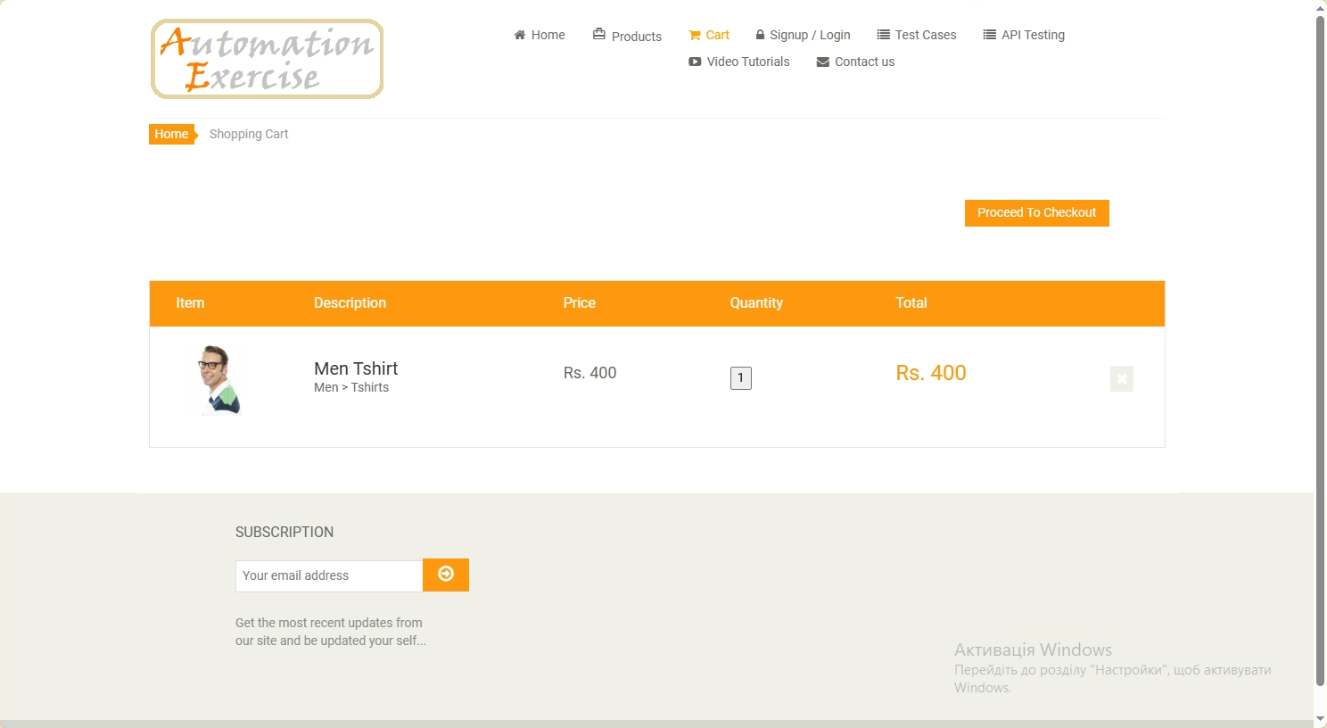
Прикріплені файли

BUG-5
номер ID | Проєкт | Категорія | Рівень доступу | Дата реєстрації | Дата зміни
5 | https://www.automationexercise.com/ | верстка | загальний | 2025-11-29 | 2025-11-29
Тестувальник | Онищенко КНТ-122 | Пріорітет | низький | Серйозність | тривіальна
Відтворюваність | постійно | Статус | надіслано | Резолюція | відкритий
Платформа | Браузер Edge, 143.0.3650.80 | Операційна система | Windows | Версія ОС | 10 22H2
Тема | Неправильне вирівнювання елементу вибору з файлу на сторінці зв’язку
Опис | На сторінці зв’язку з адміністратором елемент вибору файлу неправильно вирівняний вертикально
Кроки для відстворення | 1. Зайти на сайті 2. Перейти до сторінки контактів
Фактичний результат | Елемент вибору файлу неправильно вирівняний по висоті
Очікуваний результат | Елемент вибору файлу правильно вирівняний по висоті
Додаткова інформація
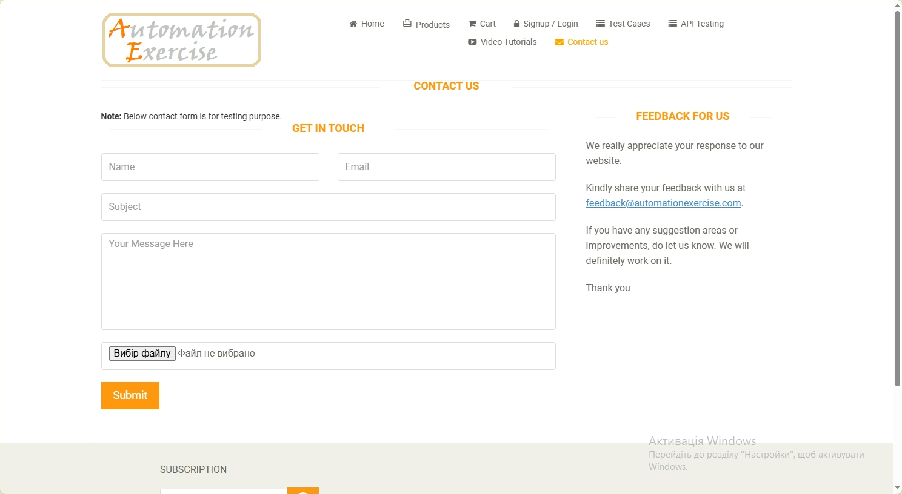
Прикріплені файли

